新規
 | スマート継続OSSシステム 新規利用申込書 |  |  |  | v2.3

〒101-0032 東京都千代田区岩本町3丁目11-6 PMO秋葉原7F 一般財団法人 自動車検査登録情報協会 御中 （℡03-3526-2150） |  |  |  | 申込日（西暦）

必須
必須
「スマート継続OSSシステム利用規約」に同意の上、スマート継続OSSシステムの利用を申し込みます。なお、同規約や関連する規定等が改正された場合には、その改正後の規約等に従います。また、自検協の定める「個人情報の取扱いについて」に同意の上、申し込みます。
申込者（契約者） | フリガナ |  |  |  | 印
 | 氏名又は名称
 | 代表者役職・氏名 （法人の場合必須）
 | 所在地 | （〒 | ）
必須
必須
 | 電話番号

必須
関連システム情報 | AIRAS 事業者ID | AIRAS(保適証サービス）のCで始まる8桁のID 【例】C0123456
 |  | C
 | AINAS 代理人名 | 登録自動車 【例】札幌 ☑○○連 |  | 軽自動車 【例】札幌 ☑○○連
必須
 | ﾀﾞｲﾚｸﾄ納付口座ID （自社の口座を利用する場合） | 登録自動車 【例】KZID0001 |  | 軽自動車 【例】KZID0002

必須
※ﾀﾞｲﾚｸﾄ納付口座IDがご不明な場合は、OSS申請を依頼する申請代理人に確認してください。自販連または日整連（整備振興会）が申請代理人の場合、ダイレクト納付口座IDの記載は不要です。
担当者（書類等送付先） | 名称
 | 部署・氏名
 | 所在地 | （〒 | ）

必須
 | 電話番号
 | メールアドレス
※システム利用料についてのご請求案内他、各種お知らせは、上記メールアドレスにお知らせ致します。 ※書類送付先の名称、所在地、電話番号は申込者（契約者）と同じ場合、記入不要です。
申込書類確認 |  | ①新規利用申込書【本紙】（郵送） ②預金口座振替依頼書（郵送）
ご登録いただい情報は、システムの登録審査、利用料金等の請求に関する処理及び各種ご案内等をお届けする目的で利用させていただきます。ただし、法令等の規定によって認められている場合又は別途ご本人の同意をいただいた場合は、これら以外の目的で利用し、又は第三者へ提供することもありますのでご了承願います。なお、送付された資料は返却できませんのでご了承ください。また、個人情報等につきましては自検協の定める「個人情報の取扱いについて」に則り取扱い致します。
[以下、自検協使用欄]

記入例１
 | スマート継続OSSシステム 新規利用申込書 |  |  |  |  | 記入例

〒101-0032 東京都千代田区岩本町3丁目11-6 PMO秋葉原7F 一般財団法人 自動車検査登録情報協会 御中 （℡03-3526-2150） |  |  |  |  | 申込日（西暦）

必須
印
必須
「スマート継続OSSシステム利用規約」に同意の上、スマート継続OSSシステムの利用を申し込みます。なお、同規約や関連する規定等が改正された場合には、その改正後の規約等に従います。また、自検協の定める「個人情報の取扱いについて」に同意の上、申し込みます。
申込者（契約者） | フリガナ | カブシキガイシャ○○○○ジドウシャハンバイ |  |  |  | 印
 | 氏名又は名称 | 株式会社 ○○○○自動車販売
 | 代表者役職・氏名 （法人の場合必須） | 代表取締役 ○○ ○○○
 | 所在地 | （〒 | 101-0032 | ）
必須
 |  | 東京都千代田区岩本町3丁目11-6 PMO秋葉原7階
必須
 | 電話番号 | 03-3526-2150

必須
関連システム情報 | AIRAS 事業者ID | AIRAS(保適証サービス）のCで始まる8桁のID 【例】C0123456
 |  | C0000001
 | AINAS 代理人名 | 登録自動車 【例】札幌 ☑○○連 |  |  | 軽自動車 【例】札幌 ☑○○連
必須
 |  | 東京 |  |  | 未定
 | ﾀﾞｲﾚｸﾄ納付口座ID （自社の口座を利用する場合） | 登録自動車 【例】KZID0001 |  |  | 軽自動車 【例】KZID0002

必須
※ﾀﾞｲﾚｸﾄ納付口座IDがご不明な場合は、OSS申請を依頼する申請代理人に確認してください。自販連または日整連（整備振興会）が申請代理人の場合、ダイレクト納付口座IDの記載は不要です。
担当者（書類等送付先） | 名称
 | 部署・氏名 | サービス部 ○○ ○○
 | 所在地 | （〒 |  | ）

必須
 | 電話番号
 | メールアドレス | smart@airia.or.jp
※システム利用料についてのご請求案内他、各種お知らせは、上記メールアドレスにお知らせ致します。 ※書類送付先の名称、所在地、電話番号は申込者（契約者）と同じ場合、記入不要です。
申込書類確認 |  | ①新規利用申込書【本紙】（郵送） ②預金口座振替依頼書（郵送）
ご登録いただい情報は、システムの登録審査、利用料金等の請求に関する処理及び各種ご案内等をお届けする目的で利用させていただきます。ただし、法令等の規定によって認められている場合又は別途ご本人の同意をいただいた場合は、これら以外の目的で利用し、又は第三者へ提供することもありますのでご了承願います。なお、送付された資料は返却できませんのでご了承ください。また、個人情報等につきましては自検協の定める「個人情報の取扱いについて」に則り取扱い致します。
[以下、自検協使用欄]

記入例２
＜関連システム情報欄について＞
 | ・AIRAS事業者IDについては自動車整備振興会から送付された保適証サービスの「新規登録結果通知書」の「所属組織ID」を記入してください。
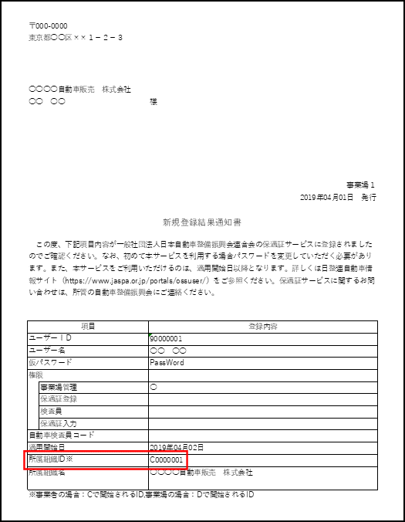

 | ・AINAS代理人名欄は代理人が未定の場合「未定」と記入してください。

